PASAPORTE
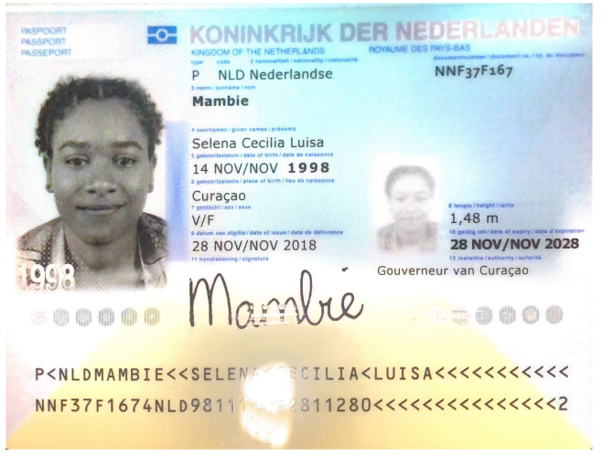
Nombre | Selene
Nombre | Cecilia
Nombre | Luisa
Apellido | Mambie
Genero | Femenino
Pasaporte | NNF37F167
Fecha de nacimiento | 14 de Noviembre 1998
Edad | 27
Estado civil | Soltera
Dirección | Address: Kaya fensu 7
País | Curazao
Email: | scl.mambie@gmail.com
Teléfono | 599 9 529 1998
Profesión | HR
RH
Seguro | SVB
Peso | 69 kg
Altura | 1.49
Idioma | Spanish, English, Papiamentu

Salud
Estadia

ANTERIOR CONFIRMACION
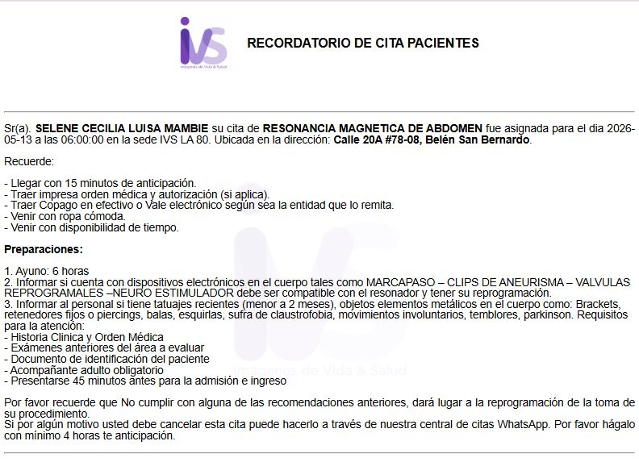
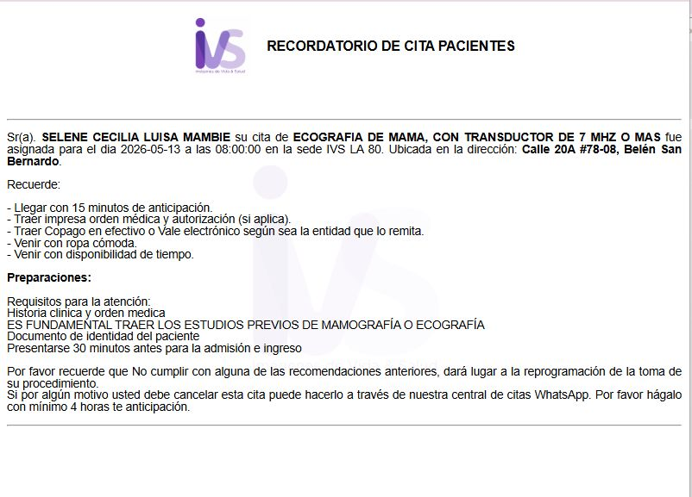
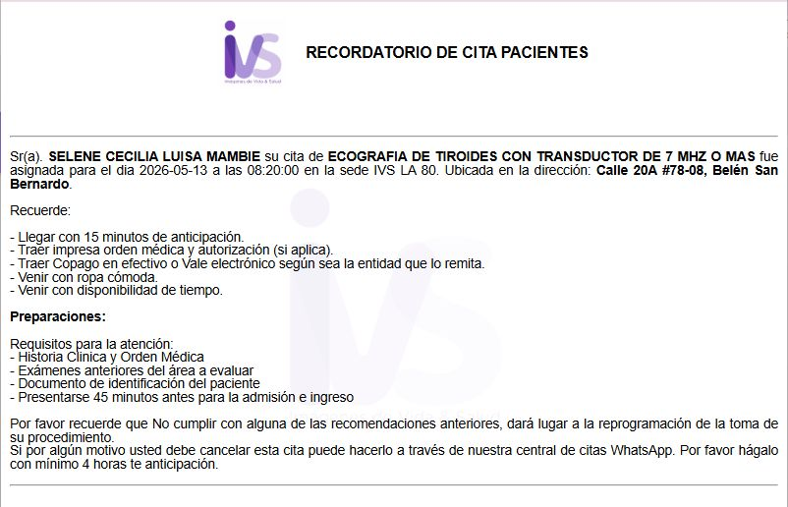
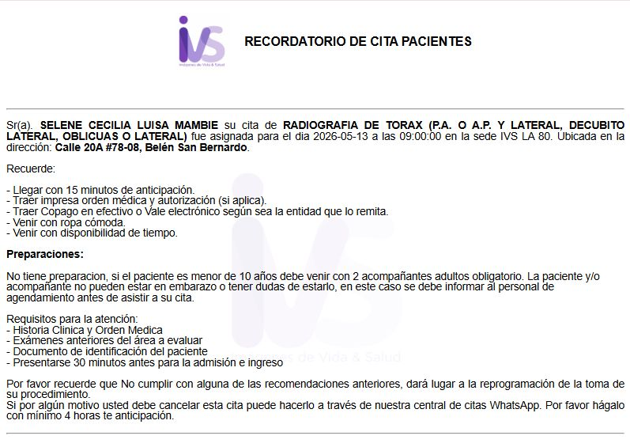
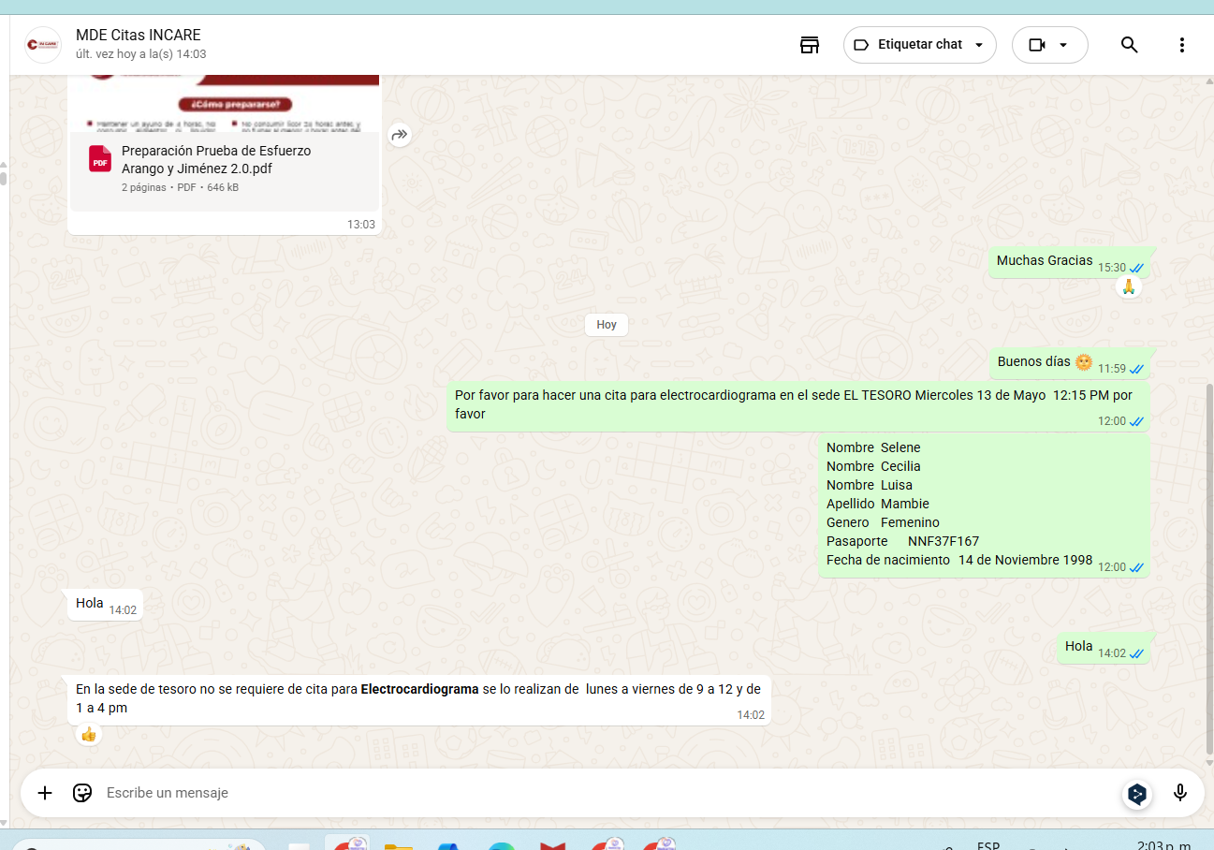
CITA DERMATOLOGIA | CITA GINECOLOGIA | CITA INTERNISTA | ELECTROCARDIOGRAMA
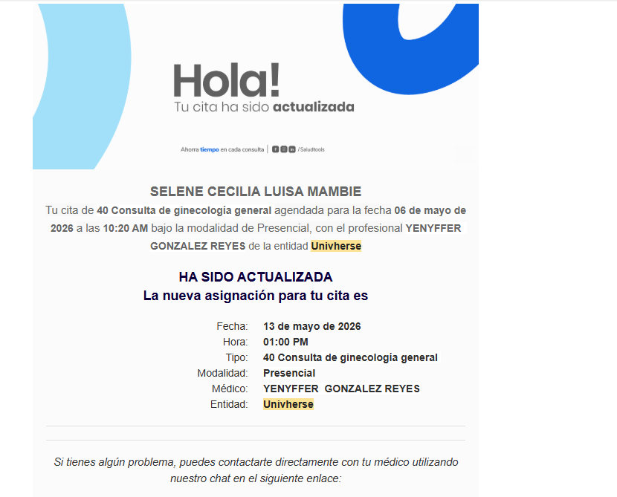
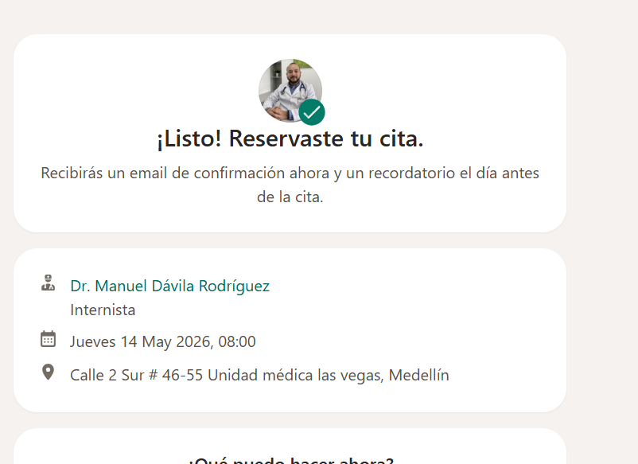
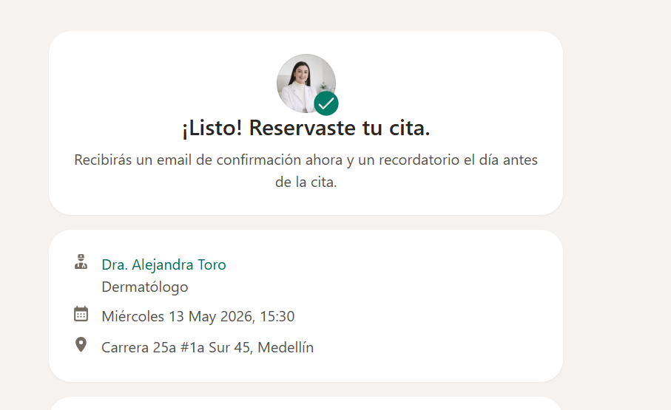

RESONANCIA DE ABDOMEN TOTAL Y PELVIS SIMPLE SIN SEDACIÓN | ECOGRAFÍA DE TIROIDES | ECOGRAFIA DE MAMA |  | RADIOGRAFIAS
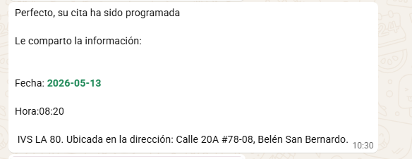
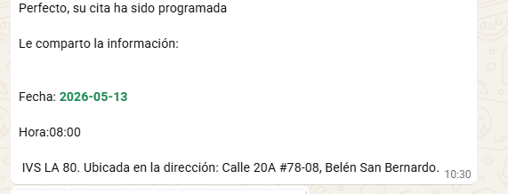
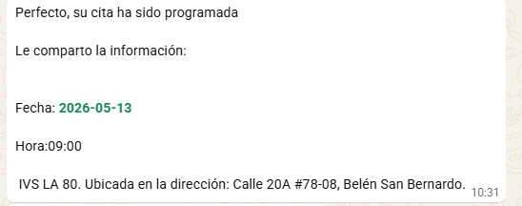
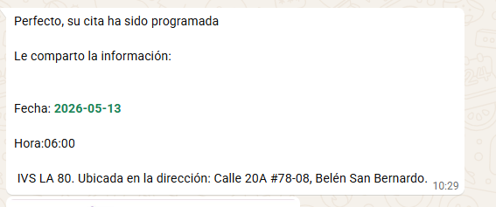

 | Calle 20A No 78 - 08

